상품제안서
머레이 적외선 레이저 거리측정기 | 상품코드: F17143

 |  |  |  |  |  |  | 02-412-0044 | www.easy1.co.kr
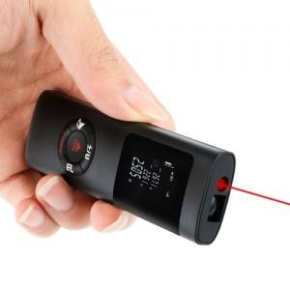

【상세/제작정보】

【인쇄/포장옵션】 | 실크, 레이저 / 포장지포장

【공급단가】 | 수량 | 20~ | 100~ | 300~ | 500~ | 1,000~
*VAT별도 | 단가 | 29,160원 | 28,080원 | 27,000원 | 25,920원 | 25,270원

【상품 URL】 | https://dev.easy1.co.kr:443/src/goods_detail.php?gdno=17143

